方案2
标识制作报价表
内容：卒中中心 创伤中心LED外露字制安
序号 | 项目类型 | 规格 | 数量 | 单位 | 单价 | 金额 | 备注
1 | 外露发光字 | 不锈钢材，烤红色漆，面装白色光LED灯。文字不锈钢材，烤暗红色，装白色光LED。用4#镀锌角铁做支撑架 | 10.70 | 平方 |  |  | 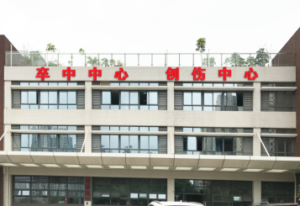
2 | 变压器 | 12V400W | 8.00 | 个
3 | 定时器开关 |  | 1.00 | 个
4 | 安装人工费 | 含吊车 人工费 | 1.00 | 项
合计：

注： 1、人工费包含字体设计、排孔、插灯、接线、焊接工作费用和其它耗材费用。 2、报价含税费。

